地下研究室副本场景
副本名称 | 地下研究室
副本位置 | 卡诺萨王宫门口-122.29,32.39,64.51，与泰雷对话后可进入副本 触发任务时在指定位置增加NPC泰雷
副本玩法 | 地下研究室副本场景使用“FB_Dyxb_lxmd_1”的场景 副本内不放置怪物 玩家在副本中只能进行“移动，搜集材料，触发对白”等操作，材料收集完毕后通关副本
副本场景 | 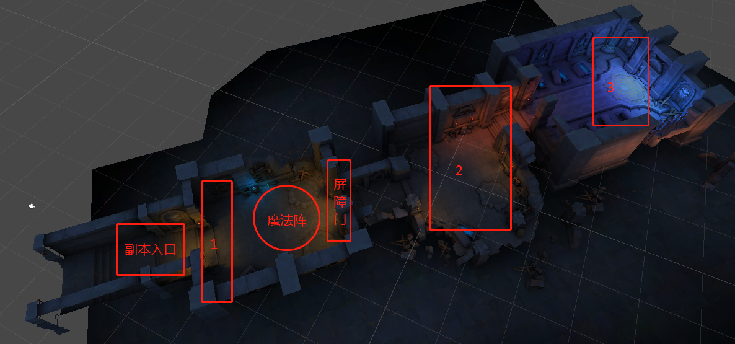
副本目标 | 到达标注点3
怪物设定 | 无
剧情 | 事件 | 触发类型 | 流程 | 备注
 | 事件1 | 到达位置 | 触发对白，找到一些关于黑暗力量的研究资料 | 标注点1
 | 事件2 （使用蓝色光幕门资源） | 到达位置 | 触发对白，进行解谜 | 标注点屏障门、魔法阵
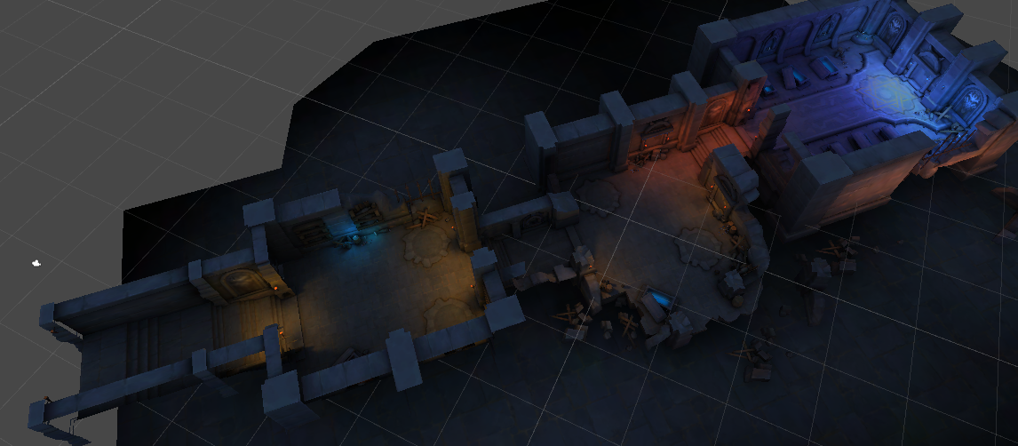
 | 事件3 | 到达位置 | 触发对白，找到关于驾驭黑暗力量不可行的报告 | 标注点2
 | 事件4 | 到达位置 | 触发对白，关于研究室源计划7250的名称和，黑暗力量研究风险，负责人强行推动等资料 | 标注点3
解谜玩法设定 | 1、到达屏障门时，触发解谜对白，玩家进行法阵解谜 2、法阵是一个五芒星阵图，五芒星的五个角上各有一个透明的小法阵。 3、玩家靠近任意一个小法阵，弹出操作按钮（采集按钮），点击按钮可以切换小法阵的状态（点亮/未点亮），同时还会影响通过五芒星连接的两个小法阵的状态。 4、当玩家让所有的小法阵全部同时亮起时，完成解谜。 5、完成解谜后，，屏障门消失，玩家可以向副本深处移动。
解谜示意图 | 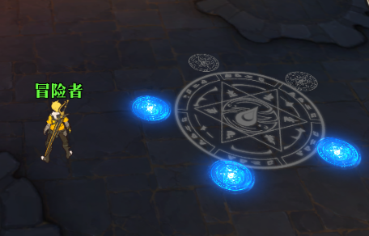
解谜法阵资源 | 五芒星阵图 | fazhen_0049.tga
 | 小法阵（未点亮） | Effect_Scenemoxin_fengyinfazhen_shui02
 | 小法阵（点亮） | Effect_Scenemoxin_fengyinfazhen_shui
 | 屏障门 | Effect_Scene_guangqiang

地下研究室副本对白
【终焉誓约】【副本】奥兹家族-地下研究室V1.01

任务流程对白
任务名 | 任务流程 | 场景 | 半身像 |  |  |  |  |  |  |  |  |  |  |  |  | 发言人 | 发言人强制名字 | 内容描述 哈哈哈哈哈哈哈哈哈和和哈哈哈哈哈哈哈哈哈哈哈哈哈哈哈 | 修改备注 | 音频文件 （无编号则暂无配音） | 版本
 |  |  | 左侧 | 左表情 | 左侧透明度 | 左魔法效果（1：是 0：否） | 中间 | 中表情 | 中间透明度 | 中魔法效果（1：是 0：否） | 右侧 | 右表情 | 右侧透明度 | 右魔法效果（1：是 0：否） | 是否抖屏效果（1：是 0：否）
事件一 | 进入副本后，到达标注点1，触发对白 |  |  |  |  |  |  |  |  |  | 温丽 | 温丽思考严肃 |  |  |  | 温丽 |  | 好难闻，到处都是刺鼻的腐朽味道。这里看起来 是个研究室吧？奇怪，王宫地下怎么会有研究室？ |  |  | V1.01
 |  |  | 西蒙 | 西蒙正常 |  |  |  |  |  |  | 温丽 | 温丽思考严肃 |  |  |  | 西蒙 |  | 大小姐，你先忍忍吧，我们赶快找找有没有神器的线索…… 看，角落里有一些散落的手稿！ |  |  | V1.01
 |  |  | 西蒙 | 西蒙正常 |  |  |  |  |  |  | 爱琳娜 | 爱琳娜无语 |  |  |  | 爱琳娜 |  | 这手稿上画的都是什么乱七八糟的符号…… 一点信息也看不出。 |  |  | V1.00
 |  |  |  |  |  |  |  |  |  |  | 温丽 | 温丽提示 |  |  |  | 温丽 |  | 这是魔法密文！为了秘密不被泄露， 很多魔法师习惯使用魔法密文记录一些重要信息。 |  |  | V1.01
 |  |  |  |  |  |  |  |  |  |  | 温丽 | 温丽思考严肃 |  |  |  | 温丽 |  | 但是，每个魔法师创造出的魔法密文都不尽相同。 如果想要破译的话，必须找到对应的解码密文…… |  |  | V1.01
 |  |  | 西蒙 | 西蒙为难 |  |  |  |  |  |  | 温丽 | 温丽思考严肃 |  |  |  | 西蒙 |  | 这就难办了……啊！这里还有几张不是魔法密文的手稿！ |  |  | V1.01
 |  |  | 西蒙 | 西蒙为难 |  |  |  |  |  |  | 温丽 | 温丽惊讶 |  |  |  | 温丽 |  | 这些手稿被人为烧毁了，而且许多字迹都被抹去了…… 不过还是能依稀看到一些信息。 |  |  | V1.01
 |  |  |  |  |  |  |  |  |  |  |  |  |  |  |  | 《██研究█告》 |  | 7.10。████……██暗黑██强大…… 超乎████想象！ |  |  | V1.01
 |  |  |  |  |  |  |  |  |  |  |  |  |  |  |  | 《██研究报█》 |  | 7.11。1号注入████1天█，████异变 ……400％……强度……体能██████ |  |  | V1.01
 |  |  | 西蒙 | 西蒙思考 |  |  |  |  |  |  |  |  |  |  |  | 西蒙 |  | （异变？暗黑？……哥哥会和这些有关系吗……） |  |  | V1.01
 |  |  | 西蒙 | 西蒙思考 |  |  |  |  |  |  | 温丽 | 温丽正常 |  |  |  | 温丽 |  | 这些资料太零散了，感觉什么也没说清楚。继续往里找找 看，说不定会有更多发现。西蒙，发什么呆，快走啦。 |  |  | V1.00
事件二 | 到达标注点（魔法门），触发解谜对白 |  | 西蒙 | 西蒙正常 |  |  |  |  |  |  |  |  |  |  |  | 西蒙 |  | 这里有个奇怪的魔法阵，看起来进不去。 我们再找找有没有别的入口吧。 |  |  | V1.01
 |  |  | 西蒙 | 西蒙正常 |  |  |  |  |  |  | 爱琳娜 | 爱琳娜正常 |  |  |  | 爱琳娜 |  | 按照赏金猎人的经验，不存在第二个入口， 只有通过这个入口才能到达研究室内部。 |  |  | V1.00
 |  |  | 西蒙 | 西蒙正常 |  |  |  |  |  |  | 温丽 | 温丽得意 |  |  |  | 温丽 |  | 西蒙，芙蕾雅家最优秀的魔法师在你面前，你还担心处理 不了魔法阵吗！这种事情，交给本大小姐了！ |  |  | V1.01
事件三 | 到达标注点2，触发对白 |  |  |  |  |  |  |  |  |  | 爱琳娜 | 爱琳娜正常 |  |  |  | 爱琳娜 |  | 这里和外面真是天差万别！瞧瞧这些魔法设备，即使只有 残骸，还是能看出价值不菲，啧啧。 |  |  | V1.01
 |  |  | 西蒙 | 西蒙惊讶 |  |  |  |  |  |  | 爱琳娜 | 爱琳娜正常 |  |  |  | 西蒙 |  | 大姐头，你对实验器材也有研究？ |  |  | V1.00
 |  |  | 西蒙 | 西蒙惊讶 |  |  |  |  |  |  | 爱琳娜 | 爱琳娜正常 |  |  |  | 爱琳娜 |  | 只要是贵的东西，我都了解。这些东西都贵得离谱， 能支持这种研究的人财力绝对非同寻常…… |  |  | V1.01
 |  |  | 西蒙 | 西蒙惊讶 |  |  |  |  |  |  | 爱琳娜 | 爱琳娜正常 |  |  |  | 爱琳娜 |  | 而且，这研究地点也太敏感了吧，居然敢建在王宫地下。 我有个大胆的猜想，这研究室的主人怕不是……某些大臣？ |  |  | V1.01
 |  |  |  |  |  |  |  |  |  |  | 温丽 | 温丽无奈 |  |  |  | 温丽 |  | 爱琳娜姐姐，有些话不能乱说的…… 看！那里还有一些手稿！ |  |  | V1.01
 |  |  | 西蒙 | 西蒙正常 |  |  |  |  |  |  | 温丽 | 温丽无奈 |  |  |  | 西蒙 |  | 和刚才搜集到的一样。除了零散的研究报告以外，还有 一些用魔法密文书写的手稿。 |  |  | V1.01
 |  |  |  |  |  |  |  |  |  |  |  |  |  |  |  | 《██划██报告》 |  | 7.13。██实验……麻烦……体█████ 衰竭████……死████ |  |  | V1.01
 |  |  |  |  |  |  |  |  |  |  |  |  |  |  |  | 《█████报告》 |  | 7.15。██人█████不██████ ……魔████暗█驾驭……不适用……███！！！ |  |  | V1.01
 |  |  |  |  |  |  |  |  |  |  | 温丽 | 温丽担心着急 |  |  |  | 温丽 |  | 这里进行的研究，似乎比想象中还要严重…… 我们继续往里再找找看，有没有更多的手稿。 |  |  | V1.00
事件四 | 到达标注点3，触发对白 |  |  |  |  |  |  |  |  |  | 爱琳娜 | 爱琳娜翻白眼 |  |  |  | 爱琳娜 |  | 我说，这里会不会已经没有其它资料了？你们信不信， 我就算把整个研究室都拆了，也找不到一张纸片。 |  |  | V1.00
 |  |  | 西蒙 | 西蒙思考 |  |  |  |  |  |  | 爱琳娜 | 爱琳娜翻白眼 |  |  |  | 西蒙 |  | 的确所有角落都翻遍了，也没发现任何线索……啊！大姐 头，你脚边有个看起来黑乎乎的东西，像纸团！别踩！ |  |  | V1.00
 |  |  | 西蒙 | 西蒙思考 |  |  |  |  |  |  | 爱琳娜 | 爱琳娜无语 |  |  |  | 爱琳娜 |  | 臭小子，一惊一乍吓我一跳！我@！￥@！ 摊开以后还真是手稿，你不说我还以为就是个泥团！ |  |  | V1.00
 |  |  |  |  |  |  |  |  |  |  | 温丽 | 温丽惊讶 |  |  |  | 温丽 |  | 这手稿居然被人故意揪成纸团扔在角落里…… 本大小姐的直觉告诉我，这里面一定有重要信息！ |  |  | V1.01
 |  |  |  |  |  |  |  |  |  |  |  |  |  |  |  | 《源计划████》 |  | 7.24。……源计划7250███投入█亿资金，████████ 几率渺小██暗黑力量███████ |  |  | V1.01
 |  |  |  |  |  |  |  |  |  |  |  |  |  |  |  | 《███████》 |  | 7.25。██████████意义……？？？ |  |  | V1.01
 |  |  |  |  |  |  |  |  |  |  |  |  |  |  |  | 《源计划研究报告》 |  | 7.25。暂停███████驳回……下令…… 继续……否则██抹除██。 |  |  | V1.01
 |  |  | 西蒙 | 西蒙思考 |  |  |  |  |  |  |  |  |  |  |  | 西蒙 |  | 源计划7250……吗？这是实验的代号？ 他们研究的是暗黑力量？感觉谜团越来越多…… |  |  | V1.01
 |  |  | 西蒙 | 西蒙思考 |  |  |  |  |  |  | 爱琳娜 | 爱琳娜正常 |  |  |  | 爱琳娜 |  | 我越来越肯定，这研究室绝不是普通人能搞出来的。 做这件事的人不仅有权有势，身份地位也一定不简单。 |  |  | V1.01
 |  |  | 西蒙 | 西蒙思考 |  |  |  |  |  |  | 爱琳娜 | 爱琳娜正常 |  |  |  | 爱琳娜 |  | 走吧，趁还没有人发现，赶紧拿着这些资料离开这 鬼地方。 |  |  | V1.01

副本目标
标题 |  | 目标
奇怪的手稿 |  | 搜集资料·一
糟糕，路被堵住了 |  | 解开封印的魔法阵
这事不一般 |  | 搜集资料·二
原来是这样 |  | 搜集资料·三
副本已通关 |  | 离开副本

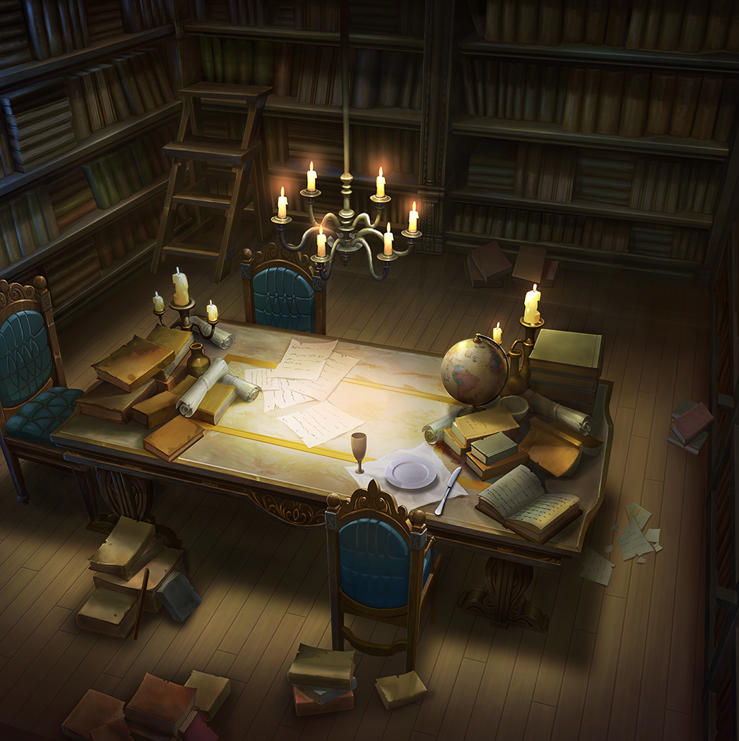
1
2
3
4
5
1
2
3
4
5

